Email
說明 | 1. 專案開發人員填寫需申請帳號之 Email，由服務處支援科發出邀請 2. 收到註冊信件後，連線進入 https://cloud.ibm.com/login，註冊 IBM Cloud。 詳細申請步驟請參考文件 (上海商銀_IBM Cloud Satellite_DEV_AP OCP帳號申請流程)

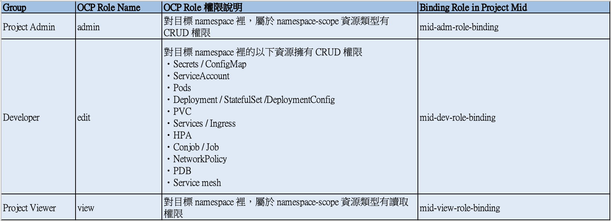
Name | Email | OCP Role Name | 申請動作 | 申請日期 | 執行人員 | 生效日期
 |  | Admin / Edit / View
cicd-example | kyle@brobridge.com | edit | 新增 | 2024-11-15
atms | chip@notes.scsb.com.tw | admin | 新增 | 2024-11-19
atms | jhwu3@notes.scsb.com.tw | admin | 新增 | 2024-11-19

